마우스와 메인화면
마우스 시스템

   

∙ UI 나 아이템을 클릭하거나 터치 하여 드래그 드랍할 수 있다 ∙ 드래그 앤 드랍은 오브젝트를 터치하고 터치를 유지한 채로 다른 곳에 드래그한다음 터치를 해체하면 드랍 상태가 된다 ∙ 카메라를 이동시키고 싶으면 농장 타일 중 한 부분을 누른채로 드래그하면 카메라가 이동한다

메인화면 시스템

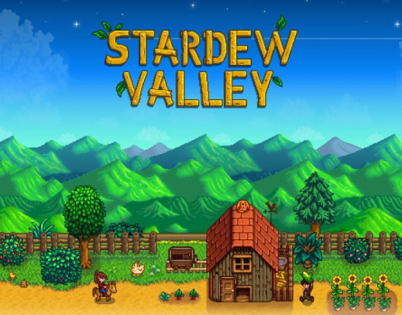

게임시작

환경 설정

게임 종료

∙ 게임을 시작하면 메인 화면이 출력된다 ∙ 메인 화면에는 게임 시작 버튼, 종료 버튼, 환경 설정 버튼이 있다 ∙ 게임 시작 버튼을 누르면 게임이 시작되며 메인 씬이 출력된다 ∙ 종료 버튼을 누르면 게임이 종료된다 ∙ 환경 설정 버튼을 누르면 화면 중앙에 환경 설정 UI가 출력된다 ∙ 게임 시작 버튼, 종료 버튼, 환경 설정 버튼 이외에 다른 부분을 터치해도 아무런 변화가 없다

오브젝트 출력
오브젝트 출력 시스템

   

∙ 메인 씬(농장)에 동물이 랜덤으로 출력된다 ∙ 농장에 랜덤한 동물 리소스가 출력된다 ∙ 행복 지수의 양에 따라 출력되는 동물의 수가 증가한다 ∙ 농장은 1~5단계까지 있으며 행복지수에 따라 자동으로 확장된다 ∙ 행복 지수 2레벨 당 한 단계가 올라간다 ∙ 동물이 농장에 출력되면 꿈의 조각 말풍선을 출력한다 ∙ 동물 당 꿈의 조각 80%, 인간 20%의 확률로 말풍선이 출력된다 ∙ 동물 당 실현 주머니를 총 5개까지 줘야 소거된다 ∙ 꿈의 조각 말풍선을 클릭하면 해당 말풍선이 사라지고 꿈의 조각을 얻은 상태가 된다. 꿈의 조각 한 번 당 10씩 오른다 ∙ 해당 동물이 꿈 말풍선을 띄우면 클릭을 해도 아무런 변화가 없다 ∙ 꿈 말풍선은 5가지 종류가 있다 (색만 다름) ∙ 동일한 색의 실현 주머니를 드래그 드랍해야 한다 ∙ 말풍선을 띄운 동물에게 올바른 실현주머니를 5개 이상 드래그드랍하면 해당 동물과 말풍선이 동시에 사라지고 행복지수를 얻은 상태가 된다 ∙ 행복 지수는 동물 당 100씩 증가한다 ∙ 올바르지 않는 실현 주머니를 드래그 드랍하면 아무런 변화가 없다 ∙ 올바르지 않는 실현 주머니를 드래그 드랍하면 해당 주머니 수가 1-- 된다

상점과 퀵슬롯
상점과 퀵슬롯 시스템
상점
1
2
X
ESC나 X버튼을 클릭하면 상점 UI 소거

3
[1]
아이템 리소스 이미지 출력

[2]
아이템 리소스 이름 출력

[3]
아이템의 가격 출력

퀵슬롯 UI

[상점] ∙ 상점 오브젝트를 클릭하면 상점 UI가 출력된다 ∙ 상점 UI는 화면 좌측에 출력 ∙ 플레이어는 상점 UI 내에 실현 주머니를 더블 클릭하면 실현주머니를 구매할 수 있고 실현주머니 가격만큼 꿈의 조각이 차감된다 ∙ 플레이어가 소지한 꿈의 조각만큼 차감이 되면 퀵슬롯에 실현주머니가 저장된다 ∙ 상점 UI에 실현 주머니의 종류는 5개이다 ∙ 아이템 별로 칸으로 나뉘어져 있고, 해당 칸을 클릭하면 테두리가 변한다 ∙ X 버튼을 클릭하면 상점 UI가 소거된다 [퀵슬롯] ∙ 퀵슬롯은 5개로 이루어져 있다 ∙ 퀵슬롯은 화면 중앙 하단에 출력된다 ∙ 실현주머니를 습득하면 퀵슬롯에 저장된다 ∙ 퀵슬롯 우측상단에 소지한 숫자가 표시된다 ∙ 실현 주머니를 드래그 드랍하면 해당 실현주머니의 숫자가 1--된다 ∙ 실현 주머니를 습득하면 해당 실현주머니의 숫자가 1++된다

상점과 퀵슬롯 UI
UI 시스템 | 번호 | 설명
상점
1
2
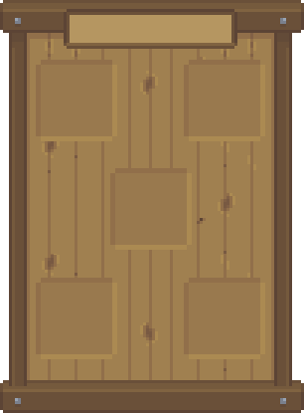 | 1 | ∙ 상점 타이틀 ∙ 타이틀 슬롯 중앙에 흰 색으로 'Market' 타이틀 출력 ∙ 터치해도 아무런 변화가 없다
X

3
 | 2 | ∙ X버튼 ∙ 상점 UI 우측 상단에 X버튼 UI 리소스 출력 ∙ 터치하면 상점 UI가 소거된다

4
 | 3 | ∙ 아이템 슬롯 ∙ 슬롯을 한 번 터치하면 슬롯 테두리가 활성화가 된다(디폴트 값은: 좌측 상단의 슬롯 활성화) ∙ 슬롯 테두리가 활성화 된 상태에서 구매가 가능하다 ∙ 한 슬롯을 여러 번 눌러도 아무런 변화가 없다 ∙ 슬롯 우측 하단에 해당 주머니의 가격표가 출력된다
구매 UI

 | 4 | ∙ 구매 UI ∙ 아이템을 한번 클릭하면 해당 아이템의 구매 UI가 출력된다 ∙ 구매 UI 상단에 'BUY' 텍스트가 출력된다 ∙ 구매 UI 좌측 하단에는 체크 버튼이 출력되며 해당 버튼을 누르면 구매가 된 상태이다 ∙ 구매 UI 우측 하단에는 X 버튼이 출력되며 해당 버튼을 누르면 구매 UI 소거

 | 공통 | ∙ 구매 버튼을 제외하고 다른 부분을 여러 번 클릭해도 아무런 변화가 없다 ∙ 슬롯에 출력될 아이템은 고정형이다 ∙ 상점 UI는 화면 중앙에 출력된다

 | 공통 | ∙ 퀵슬롯 UI는 화면 하단에 출력된다 ∙ 퀵슬롯 테두리는 화면 중앙 하단에 고정되어 있다
1

 | 1 | ∙ 퀵슬롯 ∙ 퀵슬롯에 출력되는 아이템은 고정이다 ∙ 슬롯 우측 상단에 아이템 수를 출력한다 ∙ 디폴트 값으로는 1이다 ∙ 상점에서 아이템을 구매하면 해당 아이템의 수가 1++ ∙ 아이템을 드래그 하여 다른 곳에 드랍하면 아이템 수가 1-- ∙ 실수로 동물이 아닌 다른 곳에 드랍해도 아이템 수가 1--이다

재화
재화 시스템

1


2

∙ 재화는 꿈의 조각과 행복 지수가 있다 ∙ 꿈의 조각 UI 화면 우측 상단에 출력 ∙ 행복 지수 UI는 꿈의 조각 UI 바로 하단에 출력 ∙ 꿈의 조각은 동물들의 꿈의 조각 말풍선을 클릭했을 때 ++된다 ∙ 꿈의 조각은 상점에서 실현주머니를 구매했을 때 --된다 ∙ 행복 지수는 동물들에게 올바른 실현 주머니를 주었을 때 ++된다 ∙ 행복 지수에 따라 농장의 외형이 변경된다 ∙ 행복 지수를 Max를 만드는 것이 게임의 목표이다 ∙ 행복 지수의 Max는 10,000 이다 ∙ 꿈의 조각과 행복 지수는 int로 출력되고 세자리 마다 , 를 출력한다 ∙ 꿈의 조각과 행복 지수 값은 우측에서부터 출력 1) 꿈의 조각의 양이 출력된다 2) 행복 지수 양이 출력된다

계절
계절 시스템

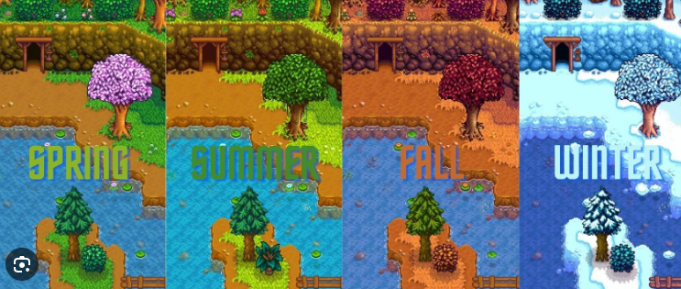

∙ 게임에는 계절이 존재한다 ∙ 봄, 여름, 가을, 겨울이 있다 ∙ 디폴트는 봄이다 ∙ 순서는 봄 -> 여름 -> 가을 -> 겨울 이다 ∙ 인 게임 시간이 5분 지나면 다음 계절로 변환한다

